SOLU_OPTIMA
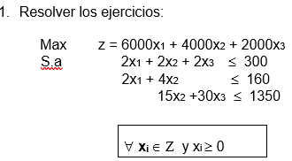

SOLUCION OPTIMA
z*= | 570000
x1*= | 80
x2*= | 0
x3*= | 45

INCISO A
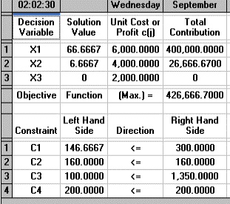
 |  | Max | z= 6000 x1 + 4000 x2 +2000 x3
 |  | S.a. | 2 x1 +2x2+ 2x3 <=300
 |  |  | 2x1+4x2 <=160
 |  |  | 15 x2 +30x3 <=1350
 |  |  | 3x1+2x3<=200

SOLUCION OPTIMA |  |  | NUEVA SOLUCION
z*= | 570000 |  | z*= | 426666.7 | 430000
x1*= | 80 |  | x1*= | 66.67 | 67
x2*= | 0 |  | x2*= | 6.67 | 7
x3*= | 45 |  | x3*= | 0 | 0

 | Disminucion | 24.56%

Si se agrega una nueva limitante al problema, se genera una disminución del 24,56% en los ingresos recibidos, lo cual es significativamente perjudicial para la organización.

INCISO B
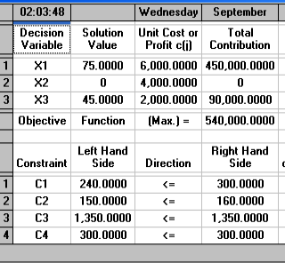
 |  | Max | z= 6000 x1 + 4000 x2 +2000 x3
 |  | S.a. | 2 x1 +2x2+ 2x3 <=300
 |  |  | 2x1+4x2 <=160
 |  |  | 15 x2 +30x3 <=1350
 |  |  | 4x1+2x2 <=300

SOLUCION OPTIMA |  |  | NUEVA SOLUCION
z*= | 570000 |  | z*= | 540000
x1*= | 80 |  | x1*= | 75
x2*= | 0 |  | x2*= | 0
x3*= | 45 |  | x3*= | 45

 | Disminucion | 5.26%

Si se agrega una nueva limitante al problema, se genera una disminución del 5,26% en los ingresos recibidos, lo cual es significativamente perjudicial para la organización.

INCISO C
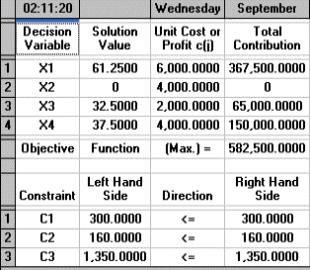
 |  | Max | z= 6000 x1 + 4000 x2 +2000 x3 +4000x4
 |  | S.a. | 2 x1 +2x2+ 2x3 + 3x4 <=300
 |  |  | 2x1+4x2 +x4<=160
 |  |  | 15 x2 +30x3 +10x4<=1350

SOLUCION OPTIMA |  |  | NUEVA SOLUCION
z*= | 570000 |  | z*= | 582500 | 584000
x1*= | 80 |  | x1*= | 61.25 | 61
x2*= | 0 |  | x2*= | 0 | 0
x3*= | 45 |  | x3*= | 32.5 | 33
 |  |  | x4*= | 37.5 | 38

 | aumento | 2.46%

Al adicionar un tercer producto como parte del problema, se esta generando un incremento en los ingresos en un 2,46%, además de que la empresa produce el nuevo producto y esto hace que los beneficios aumenten.

INCISO D
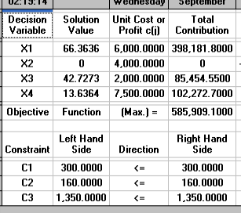
 |  | Max | z= 6000 x1 + 4000 x2 +2000 x3 +7500x4
 |  | S.a. | 2 x1 +2x2+ 2x3 + 6x4 <=300
 |  |  | 2x1+4x2 +2x4<=160
 |  |  | 15 x2 +30x3 +5x4<=1350

SOLUCION OPTIMA |  |  | NUEVA SOLUCION
z*= | 570000 |  | z*= | 585909.1 | 587000
x1*= | 80 |  | x1*= | 66.36 | 66
x2*= | 0 |  | x2*= | 0 | 0
x3*= | 45 |  | x3*= | 42.73 | 43
 |  |  | x4*= | 13.64 | 14

 | Aumento | 2.98%

Al adicionar un tercer producto como parte del problema, se esta generando un incremento en los ingresos en un 2,98% %, además de que la empresa produce el nuevo producto y esto hace que los beneficios aumenten.

